Theint Yadanar Lwin_履歴書
履歴書 |  |  |  |  |  |  |  |  |  |  |  | 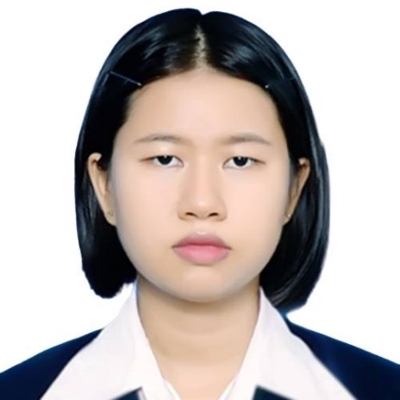 Photo
フリガナ |  | THEINT YADANAR LWIN |  |  |  |  | 国籍 | ミャンマー
氏 名 |  | テイン ヤダナー リイン
1999年 12月 17日生 （ 25 歳） |  |  |  |  |  |  |  |  |  | 性別- 女性
携帯番号 |  | (+95) 9796272472 |  | email | eitone6104@gmail.com
身長 |  | 150 cm |  | 体重 | 54 kg
住所 |  | No.13/15, 55th street, Botahtaung Tsp,Yangon,Myanmar
年 |  | 月 | 学歴
2016 年 |  | 3月 | 高校卒業
2017 年 |  | 12月 | University of Computer Studies Yangon 課程の開始
2020 年 |  | 3月 | University of Computer Studies Yangon ( 4年生)

 |  |  | 職歴
2022 年 |  | 5月 | Metateam Myanmar メタチーム・ミャンマー 開始
現在 |  |  | Metateam Myanmar メタチーム・ミャンマー 継続中

 |  |  | 免許・資格
2022 年 |  | 7月 | 日本語能力試験N4級【JLPT】 合格
2024 年 |  | 7月 | 日本語能力試験N3級【JLPT】 合格
2024 年 |  | 4月 | ITPEC (FE) 基礎試験合格

趣味： | アニメを見る、新しい言語の学習、 運動する
長所： | 勤勉さ: 与えられた仕事に責任を持ち、最後までやり遂げます。 チームワーク: チームメンバーと協力し、円滑に業務を進めることができます。 コミュニケーション: 明確に意見を伝え、円滑なコミュニケーションを心がけています。
短所： | 完璧を求めすぎる: 細かい部分にこだわりすぎてしまうことがあります。 ワークライフバランス: 仕事に集中しすぎることがあり、今後は時間管理を改善していきたいです。
特技： | プログラミング (PHP, Laravel, Vue.js, AWS) 英語でのコミュニケーション
配偶者： | 無

自己アピールなど
初めまして。私はテインヤダナーリインと申します。 2016年にヤンゴン・コンピュータ・スタディーズ大学のコンピュータ技術専攻に入学。コロナ禍で大学が休校となった期間中、アニメの影響で日本語を独学し、2022年にJLPT N4に合格いたしました。 そして 2024年にJLPT N3にも合格いたしました。 2024年4月に基本情報技術者試験に取得しました。 2022年5月にMetateam Myanmar（ミャンマー拠点の日本向けオフショア開発企業）でOJTを開始し、同年9月にジュニア開発者として正式採用。2024年4月にシニア開発者に昇進いたしました。 現在は日本でのリモートワークを目標とし、Java Spring Bootの学習など、継続的な技術向上に取り組んでおります。チームコミュニケーションを重視し、責任感を持って業務に取り組む姿勢が評価されています。 日本での仕事を通じてさらに成長し、貴社のプロジェクトに貢献したいと考えています。どうぞよろしくお願い申し上げます。

保証人（2名以上）
続柄 | 氏名 |  |  |  |  | 年齢 |  |  | 職業 |  | 現住所
父 | U ZAW MIN LWIN |  |  |  |  | 58 |  |  | 正社員 |  | No 786 , Nguwar Street , Kyauktan Tsp, Yangon
母 | DAW YIN YIN PYONE |  |  |  |  | 57 |  |  | 依存 |  | No 786 , Nguwar Street , Kyauktan Tsp, Yangon

